Sheet1
Infos/tentatives | Essai 1 | Essai 2 | Essai 3 | Essai 4 | Essai 5 | Essai 6 | Essai 7
incluant données freestyle? | oui | oui | oui | non | non | non | non
Méthode utilisée pour créer le time series | sliding windows | sliding windows | split + ajouter padding | sliding windows | sliding windows | sliding windows | sliding windows
n_timesteps | 15 | 30 | 30 | 30 | 30.00 | 15 | 45
X_shape (time series) | (305350, 15, 7) | (305200, 30, 7) | (10184, 30, 7) | (305200, 30, 7) | (305200, 30, 7) | (305350, 15, 7) | (305050, 45, 7)
learning rate (LSTMAE) | 0.001 | 0.001 | 0.001 | 0.001 | 0.001 | 0.001 | 0.001
n_epochs (LSTMAE) | 10 | 10 | 10 | 10 | 10 | 10 | 10
batch_size (LSTMAE) | 100 | 100 | 100 | 100 | 100.00 | 100 | 100
learning rate (LSTM) | 0.001 | 0.001 | 0.001 | 0.001 | 0.00 | 0.001 | 0.001
n_epochs (LSTM) | 150 | 150 | 150 | 150 | 150.00 | 150 | 150
batch_size (LSTM) | 50 | 50 | 50 | 50 | 50.00 | 50 | 50
architectures des modèles LSTMAE et LSTM | 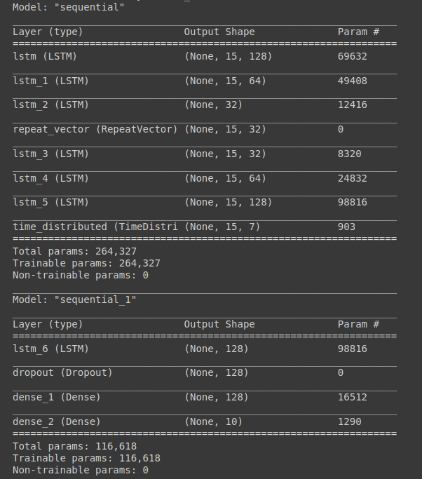 | 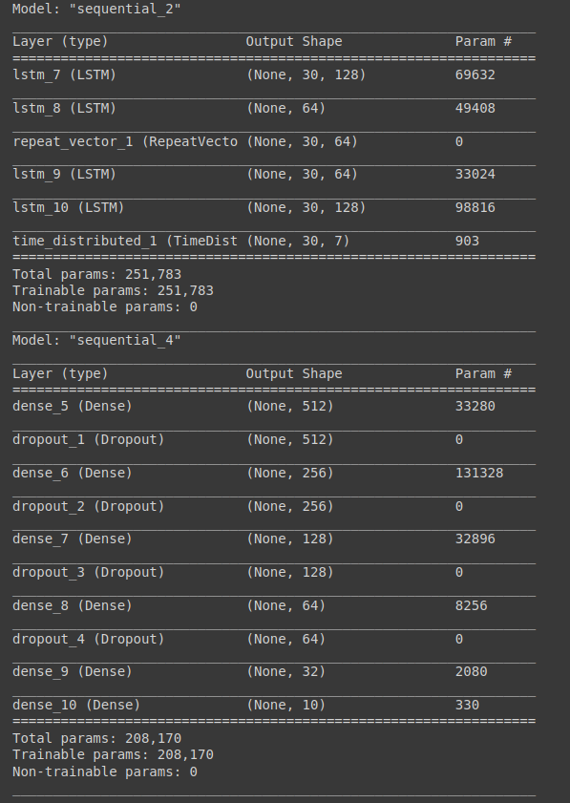 | 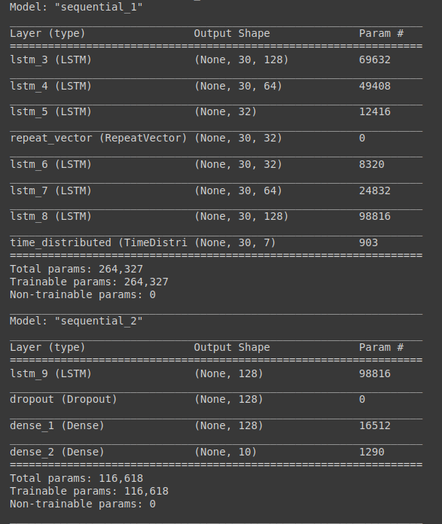 | 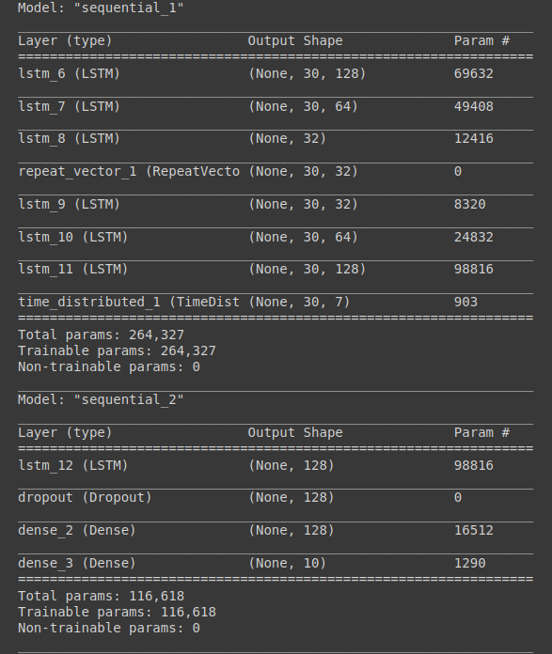 | 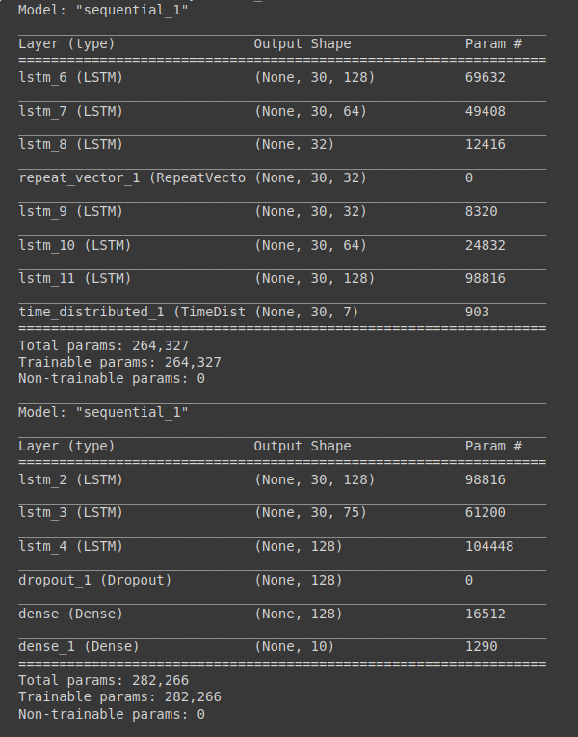 | 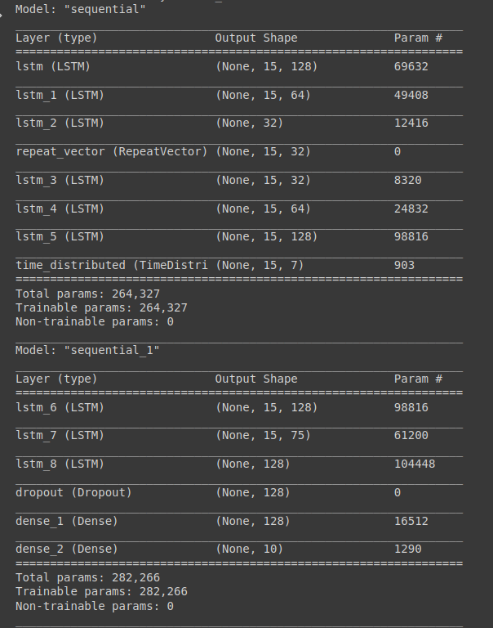 | 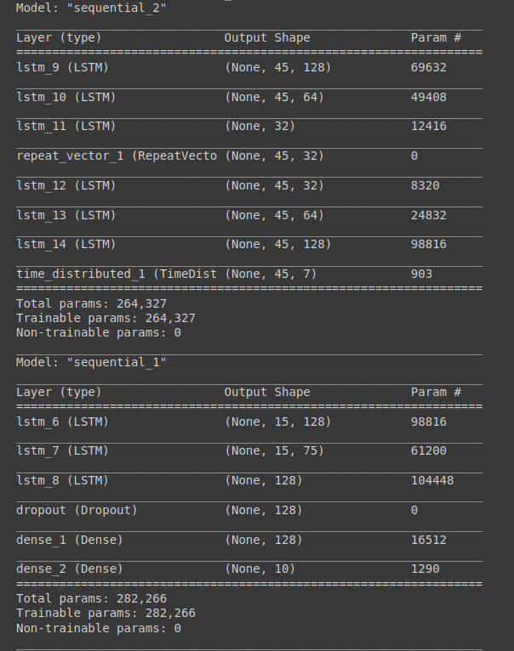
Accuracy en % (LSTM) | 46,19 | 16,04 | 16,06 | 57,68 | 87,20 | 52,0 | 10,5
Confusion matrix + classification report |  |  |  | 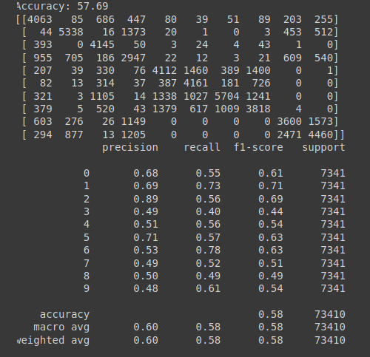 | 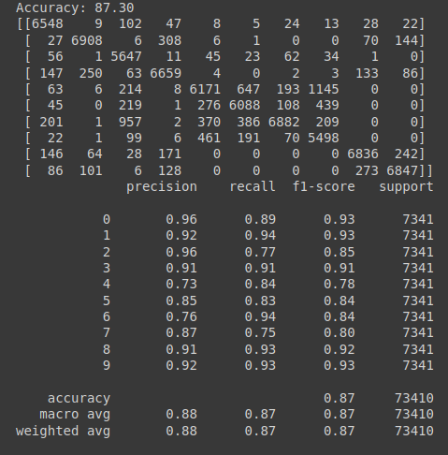 | 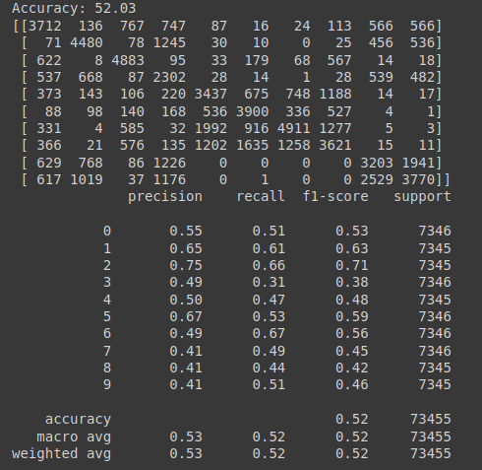
CONCLUSION: L'essai 5 (87% d'accuracy et 0.3 de loss) est le meilleur. Garder un n_timesteps de 30 et tester encore avec d'autres hyperparamètres pour le LSTMAE/LSTM pourrait donner un meilleur résultat. Ici, l'approche qui a été utilisée était plus une approche " par instinct ", car on jouait avec les hyperparamètres jusqu'à obtenir un bon résultat. Il serait intéressant d'utiliser d'autres techniques pour "fine-tune" tels que grid search, bayesian optimization,etc. Aussi, on pourrait utiliser un software/librairie qui fine-tune les modèles pour nous.

